Sheet1
 |  |  | FotaManager.cpp |  |  |  |  |  |  | WM_FOTA_FOTAManager.cpp
 |  |  |  |  |  |  |  |  |  |  |  |  |  |  |  |  |  | WM_FOTA_FOTAManager继承WM_FOTA_FOTAManagerIF

从FOTA FotaManager.cpp的main函数进入

 |  |  | 创建通信需要的信号量（SIGIll(异常命令)、SIGSTOP、SIGTERM(终止信号)、SIGINT(交互信号)、SIGSEGV(无效信号)、SIGHUP(挂机)）

 |  | WM_TBOX_IPCHandler::getInstance().start
 |  |  |  |  |  |  |  |  |  |  |  |  |  |  |  |  |  |  |  |  | WM_FOTA_ICEHUCommunicationClient.cpp

 |  |  |  |  |  |  |  |  |  |  |  | Init ICEHUCommunicationClient
 | FOTA::WM_FOTA_FOTAManagerIF::Instance()->Initialize(); |  |  |  |  |  |  |  | WM_FOTA_ICEHUCommunicationClient::Instance()->Initialize(); |  |  |  |  |  |  |  |  |  |  |  |  | 自动同步

 |  |  |  |  |  |  |  |  | Init CloudProxy Moudle
 |  |  |  |  |  |  |  |  | WM_FOTA_CloudProxyIF::Instance()->Initialize(); |  |  |  |  |  |  |  |  |  |  |  |  | 初始化ICE服务通信器

 |  |  |  |  |  |  | WM_FOTA_ICETBoxCommunicationServer::Instance()->Initialize(); |  |  |  |  |  |  |  |  |  |  |  |  |  | 自动同步

 |  |  |  |  |  |  |  |  |  |  |  |  |  |  |  |  |  |  |  |  | 初始化ICE服务通信器

 |  |  |  |  |  |  |  |  | StartThread
 | FOTA::WM_FOTA_FOTAManagerIF::Instance()->Start(); |  |  |  |  |  |  | WM_FOTA_ScriptThread::Instance().StartThread(); |  |  |  |  |  |  |  |  |  |  |  | startThread

 |  |  |  |  |  |  |  |  |  |  |  |  |  |  |  |  |  |  |  |  |  |  |  |  |  |  |  |  | WM_FOTA_ICETBoxCommunicationServer.cpp

 |  |  |  |  |  |  | 先启动ICETBoxCommunicationServer服务
 |  |  |  |  |  |  | WM_FOTA_ICETBoxCommunicationServer::Instance()->Start(); |  |  |  |  |  |  |  |  |  |  |  |  |  |  |  |  |  |  |  |  |  |  | 自动同步

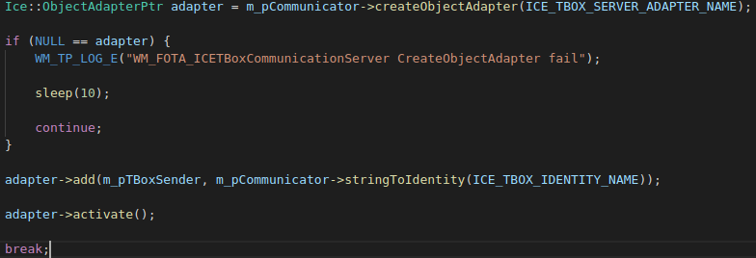
 |  |  |  |  |  |  |  |  |  |  |  |  |  |  |  |  |  |  |  |  |  |  |  |  |  |  |  |  | 创建Adapter 用ident初始化，并激活 |  |  |  | ICETBOXServer
 |  |  |  |  |  |  |  |  |  |  |  |  |  |  |  |  |  |  | WM_FOTA_CloudProxyManager.cpp |  |  |  |  |  |  |  |  |  |  |  |  |  | TBox
 |  |  |  |  |  |  |  |  | 启动云端代理模块 |  |  |  |  |  |  |  |  |  |  |  |  |  |  |  |  |  |  |  |  |  |  |  | 创建失败重新创建
 |  |  |  |  |  |  |  |  | WM_FOTA_CloudProxyIF::Instance()->Start();
 |  |  |  |  |  |  |  |  |  |  |  |  |  |  |  |  |  |  |  | 。。。
 |  |  |  |  |  |  |  |  |  |  |  |  |  |  |  |  |  |  |  |  |  |  |  |  |  |  |  |  |  | 服务启动成功则startThread
 |  |  |  |  |  |  |  |  |  |  |  |  |  |  |  |  |  |  | WM_FOTA_ICEHUCommunicationClient.cpp |  |  |  |  |  |  | WM_FOTA_ICEHUCommunicationClient继承WM_Thread

 |  |  |  |  |  |  |  |  | 启动ICEHUCommunicationClient
 |  |  |  |  |  |  |  | WM_FOTA_ICEHUCommunicationClient::Instance()->Start(); |  |  |  |  |  |  |  |  |  |  |  | 自动同步

 |  |  |  |  |  |  |  |  |  |  |  |  |  |  |  |  |  |  |  |  |  | 获取dwTickStart

 |  |  |  |  |  |  |  |  | m_pFotaManagerThread->StartThread(); |  |  |  |  |  |  |  |  |  | 获取dwTickEnd 获取dwTickDiff = start-end |  |  |  |  |  |  |  |  |  |  |  | Run函数

 |  |  |  | bootup |  |  |  |  | 获取现在状态，若为idle则init |  |  |  |  |  |  |  |  |  | 如果Diff大于300则连接超时退出 |  |  |  | 大于 |  | StartThread();
 |  |  |  |  |  |  |  |  |  |  |  |  |  |  |  |  |  |  |  |  |  |  |  |  |  |  |  | CheckQuit |  | 检查是否退出线程 |  |  | 是 | 退出循环
 |  |  |  |  |  |  |  |  |  |  |  |  |  |  |  |  |  |  |  |  | 小于
 |  |  |  |  |  |  |  |  |  |  |  |  |  |  |  |  |  |  |  |  |  |  |  |  |  |  |  |  |  |  |  | 否
 |  |  |  | init |  |  |  |  | 唤醒网关 |  |  |  |  |  |  |  |  |  | 获取Tbox sender的代理 |  |  |  |  | m_pHUSenderProxy
 |  |  |  |  |  |  |  |  |  |  |  |  |  |  |  |  |  |  |  |  |  |  |  |  |  |  |  |  | 等待shutdown

 |  |  |  |  |  |  |  |  | 收集各个ECU的版本信息
 |  |  |  |  |  |  |  |  |  |  |  |  |  |  |  |  |  | 创建对象适配器m_pObjectAdapterPtr 用ident初始化 并激活 |  |  |  |  |  |  | 设置ICEHUClient 的HU receiver
 |  |  |  |  |  |  |  |  |  |  |  | FotaEnvInitialize
 |  |  |  |  |  | vin | TBox Info |  | TBox Mpu version |  | TBox PN |  | TBox SN | HU/ECUS info

 |  |  |  |  |  |  |  |  |  |  |  |  |  |  | FotaEnvInitialize |  |  |  | 将HUClient注册到ICEServer
 |  |  |  |  |  |  |  |  | 休眠网关

 |  |  |  |  |  |  |  |  | version check

 |  |  |  |  |  |  |  |  |  |  |  |  |  |  |  |  |  | m_pCommunicator->addObjectFactory |  |  |  |  |  | 添加factory的作用？

 |  |  |  | version check |  |  |  |  | 从设备信息模块获取版本检查请求数据 |  |  |  | 若vin为空，跳至IDLE

 |  |  |  |  |  |  |  |  | FotaVersionCheck |  |  |  |  |  |  |  |  |  | 创造回调适配器并激活

 |  |  |  |  |  |  | 检查版本无错 |  |  |  | 检查版本有错 |  |  |  |  | 跳至IDLE

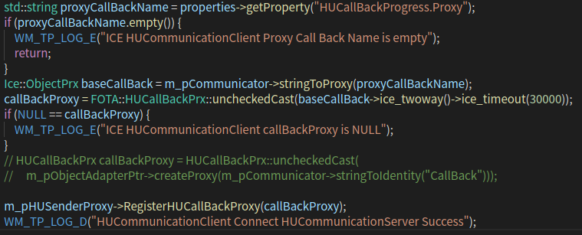
 |  |  |  |  | 不更新跳至IDLE |  |  | 有更新 |  |  |  |  |  |  |  |  |  |  | 获取回调代理并添加、注册

 |  |  |  |  |  |  |  | 删除所有旧版本

 |  |  |  | download |  |  |  | 下载及各种判断 |  |  | fail跳至IDLE
 |  |  |  |  |  |  |  |  |  |  |  |  |  |  |  |  |  |  |  |  |  |  |  |  |  |  |  |  |  |  |  |  |  |  | WM_FOTA_ICEHUCommunicationClient.cpp
 |  |  |  |  |  | success

 |  |  |  | verify |  |  |  | 判断 |  |  | fail跳至IDLE
 |  |  |  |  |  |  |  |  |  |  |  |  |  |  |  |  |  |  |  | 启动HUClient线程 |  |  |  |  |  |  | 如何启动线程的，StartThread中为空 |  |  |  |  |  |  |  |  | run函数 |  |  |  | HU给TBox发送HeartBeat的反应是什么？
 |  |  |  |  |  | pass

 |  |  |  | pending_upgrade |  |  |  |  |  |  |  |  |  |  |  |  |  |  |  |  |  |  |  |  |  |  |  |  |  |  |  |  |  |  |  |  |  |  |  |  | WM_FOTA_FOTAManagerThread
 |  |  |  |  |  |  |  |  |  |  |  |  |  |  |  |  |  |  |  |  |  |  |  |  |  |  |  |  |  |  |  |  |  | CheckQuit |  | 检查是否退出线程 |  | 是 | 退出循环

 |  |  |  |  |  |  |  |  |  |  |  |  |  |  |  |  |  |  |  |  |  |  |  |  |  |  |  |  |  |  |  |  |  |  |  |  | 否 |  |  |  |  | DownLoadHuImage

 |  |  |  | upgrade |  |  |  |  |  |  |  |  |  |  |  |  |  |  |  |  |  |  |  |  |  |  |  |  |  |  |  |  |  |  | 如果HUSenderProxy存在则给TBOX发送HeartBeat 如果不存在则连接HU

 |  |  |  |  |  |  |  |  |  |  |  |  |  |  |  |  |  |  |  |  |  |  |  |  |  |  |  |  |  |  |  |  |  |  |  |  |  |  |  |  |  | 获取连接状态
 |  |  |  |  |  |  |  |  |  |  |  |  |  |  |  |  |  |  |  |  |  |  |  |  |  |  |  |  |  |  |  |  |  |  |  |  |  |  |  |  |  |  |  | WM_FOTA_ICEHUCommunicationClient.cpp
 |  |  |  | idle |  |  |  |  |  |  |  |  |  |  |  |  |  |  |  |  |  |  |  |  |  |  |  |  |  |  |  |  |  |  |  |  |  |  |  |  |  |  | 已连接
 |  |  |  |  |  |  |  |  |  |  |  |  |  |  |  |  |  |  |  |  |  |  |  |  |  |  |  |  |  |  |  |  |  |  |  | 等待2秒
 |  |  |  |  |  |  |  |  |  |  |  |  |  |  |  |  |  |  |  |  |  |  |  |  |  |  |  |  |  |  |  |  |  |  |  |  |  |  |  |  |  | DownLoadHuMpuImage下载图片 |  |  | 下载图片操作
 |  |  |  |  |  |  |  |  |  |  |  |  |  |  |  |  |  |  |  |  |  |  |  |  |  |  |  |  |  |  |  |  |  |  |  | 即每2s对TBox Server发送一次HeartBeat

 |  |  |  |  |  |  |  |  |  |  |  |  |  |  |  |  | WM_FOTA_ICEFotaServiceCommunicationClient.cpp

 | FOTA::WM_FOTA_ICEFotaServiceCommunicationClient::Instance()->Initialize(); |  |  |  |  |  |  |  |  |  |  |  |  |  |  |  |  |  |  | 初始化

 |  |  |  |  |  |  |  |  |  |  |  |  |  |  |  |  |  |  |  | 。。。

 | FOTA::WM_FOTA_ICEFotaServiceCommunicationClient::Instance()->Start() |  |  |  |  |  |  |  |  |  |  |  |  |  |  |  |  |  |  | 设置HUService 注册FotaServiceClient到ICEServer |  |  |  |  | 设置ICEFotaServiceClient的HU Revceiver

 |  |  |  |  |  |  |  |  |  |  |  |  |  |  |  |  |  |  |  | 。。。

Sheet2
初始化ICEHUCommunicationClient
初始化ICETBOXommunicationServer
启动ICETBOXommunicationServer
启动ICEHUCommunicationClient
启动线程
初始化TBOX与HUServer

获取dwTickstart
verify
pendingupgrade
upgrade
idle
获取dwTickEnd 获取dwTickDiff = start-end

时间差是否大于超时时间
download
bootup
init
versioncheck

唤醒网关
保存MachineState
 |  |  |  | 。。。 |  | 。。。
 | 否
获取Tbox sender的代理

是否为静默升级
收集各个ECU的版本信息
FotaEnvInitialize()
唤醒网关
 |  |  |  |  |  |  |  |  |  |  | 是
 |  | 是
创建对象适配器m_pObjectAdapterPtr 用ident初始化 并激活
退出ota模式
ExitOtaMode
关闭网关
重复次数是否小于预定的最大重试次数
 |  |  |  |  | 获取VIN |  |  | 否
 |  |  |  |  | 获取TBox Mpu的版本
 |  |  |  |  | 获取TBox Mcu的版本
将HUClient注册到ICEServer
是否处于ota模式
HandleBcmSwitchPartition()
bcm是否存在
 |  |  |  |  | 获取TBOX的PN |  |  |  |  |  |  |  |  |  |  |  |  |  |  |  |  | 否 |  | return FOTA_NO_ERROR
 |  |  |  |  | 获取TBox的SN
创造回调适配器并激活
 |  |  |  |  | 获取HU/ECUS的信息
 |  |  |  |  |  |  |  |  |  |  | 否 |  |  |  |  |  |  |  |  |  |  |  |  |  |  | 是
CheckBcmNeedSwitchParti()
若BCM的slot改变失败
 |  |  |  |  |  |  |  |  |  |  |  |  |  | 是
对下载前条件判断
报告升级状况给tsp
重复次数小于4
exit ota mode
 |  |  |  |  |  |  |  |  |  |  |  |  |  |  |  |  |  |  |  |  |  |  | 是 |  |  |  | ExitOtaMode
获取回调代理并添加、注册
 |  |  |  |  |  |  |  |  |  |  |  |  |  |  |  |  |  |  |  |  |  |  |  |  | 否
 |  |  |  |  |  |  |  |  |  |  |  |  |  |  |  |  |  |  |  |  |  |  |  |  |  | 是
判断结果是否无错
是否处于ota模式
如果转换失败则rollback same group
回滚ECU Item
RollbackEcuItem()
 |  |  |  |  |  |  |  |  |  |  |  |  |  |  |  |  |  |  |  |  |  |  |  |  |  |  | HandleBcmSwitchPartition
启动HUClient线程
 |  |  |  |  |  |  |  |  |  |  |  |  |  |  |  |  |  |  |  |  | 否

检查是否退出线程
回滚HU
RollBackHU()
 |  |  |  |  |  |  |  |  |  |  |  |  |  |  |  |  |  |  |  |  |  |  |  |  |  |  | CheckBcmNeedSwitchParti
 |  |  | run函数 |  |  |  |  |  |  |  |  |  |  | 是
进入ota模式
设置OtaCondErrCode与ota模式
解锁hu接收文件
NotifyHUAcceptFile()
 |  |  |  |  |  |  |  |  |  |  |  |  |  |  |  |  |  |  |  |  |  |  |  |  |  |  | RollbackEcuItem
如果HUSenderProxy存在则给TBOX发送HeartBeat 如果不存在则连接HU
休眠网关
HandleBcmSwitchPartition()
NotifyHuReadyAcceptFile()
 |  |  |  |  |  |  |  |  |  |  |  |  |  |  |  |  |  |  |  |  |  |  |  |  |  |  | RollBackHU

等待2秒
进入网关是否有误或汽车前置条件有错
OtaCondErrCode是否等于NO_ERROR
退出ota模式失败，报告给tsp
进入idle模式
NotifyAcceptHUPackage()
 |  |  |  |  |  |  |  |  |  |  |  |  |  |  |  |  |  |  |  |  |  |  |  |  |  |  | NotifyHUAcceptFile
 |  |  |  |  |  |  |  |  |  |  |  |  |  |  |  |  | 是 |  |  |  |  |  | 否

 |  |  |  |  |  |  |  |  |  |  |  |  |  |  |  |  |  |  |  |  |  |  |  |  |  |  | NotifyHuReadyAcceptFile
 |  |  |  |  |  |  |  |  |  |  |  | 否 |  |  |  |  |  |  |  |  | 是
判断分区大小
OnPreHandleDownLoadVolume()
返回OtaCondErrCode
 |  |  |  |  |  |  |  |  |  |  |  |  |  |  |  |  |  |  |  |  |  |  |  |  |  |  | NotifyAcceptHUPackage

是否为静默模式
DownLoadDescGraph()
获取可用空间与预计需要空间
 |  |  |  |  |  |  |  |  | 否

预计空间是否大于实际空间
删除update
 |  |  |  |  |  |  | 是
 |  |  |  |  |  |  |  |  |  |  |  |  |  |  | 是

汽车KL15状态是否开启
预计空间是否大于实际空间
 |  |  |  |  |  |  |  |  |  |  |  |  |  |  |  |  |  | 否
 |  |  |  |  |  |  |  |  |  | 否
删除fotaDB
FotaDownLoadImage()
如果为静默模式则退出
其他模式则continue
预计空间是否大于实际空间
 |  |  |  |  |  |  |  |  |  |  |  |  | 否 |  |  |  |  |  | 是
 |  |  |  |  |  |  |  | 是
 |  |  |  |  |  |  |  |  |  |  |  |  |  |  |  |  |  |  |  |  | 否
 |  |  |  |  |  |  |  |  |  |  |  |  |  |  |  |  |  | 否 |  | 否

失败回滚并跳至idle状态
成功则跳至验证状态
继续则继续下载
 |  |  |  |  |  |  |  |  |  |  |  |  |  |  |  |  |  |  |  |  | 是
修改内容是否足够的标志为不足

是否有足够空间
若为静默模式且网关线程存在
报告升级状态给tsp
 |  |  |  |  |  |  |  |  |  |  |  |  |  |  |  | 否
 |  |  |  |  |  |  |  |  |  | 否
 |  |  |  |  |  |  |  | 是
退出ota模式
 |  |  |  |  |  |  |  |  |  |  |  |  | 是
返回结果iRescode

报告电源状态给tsp

Sheet3
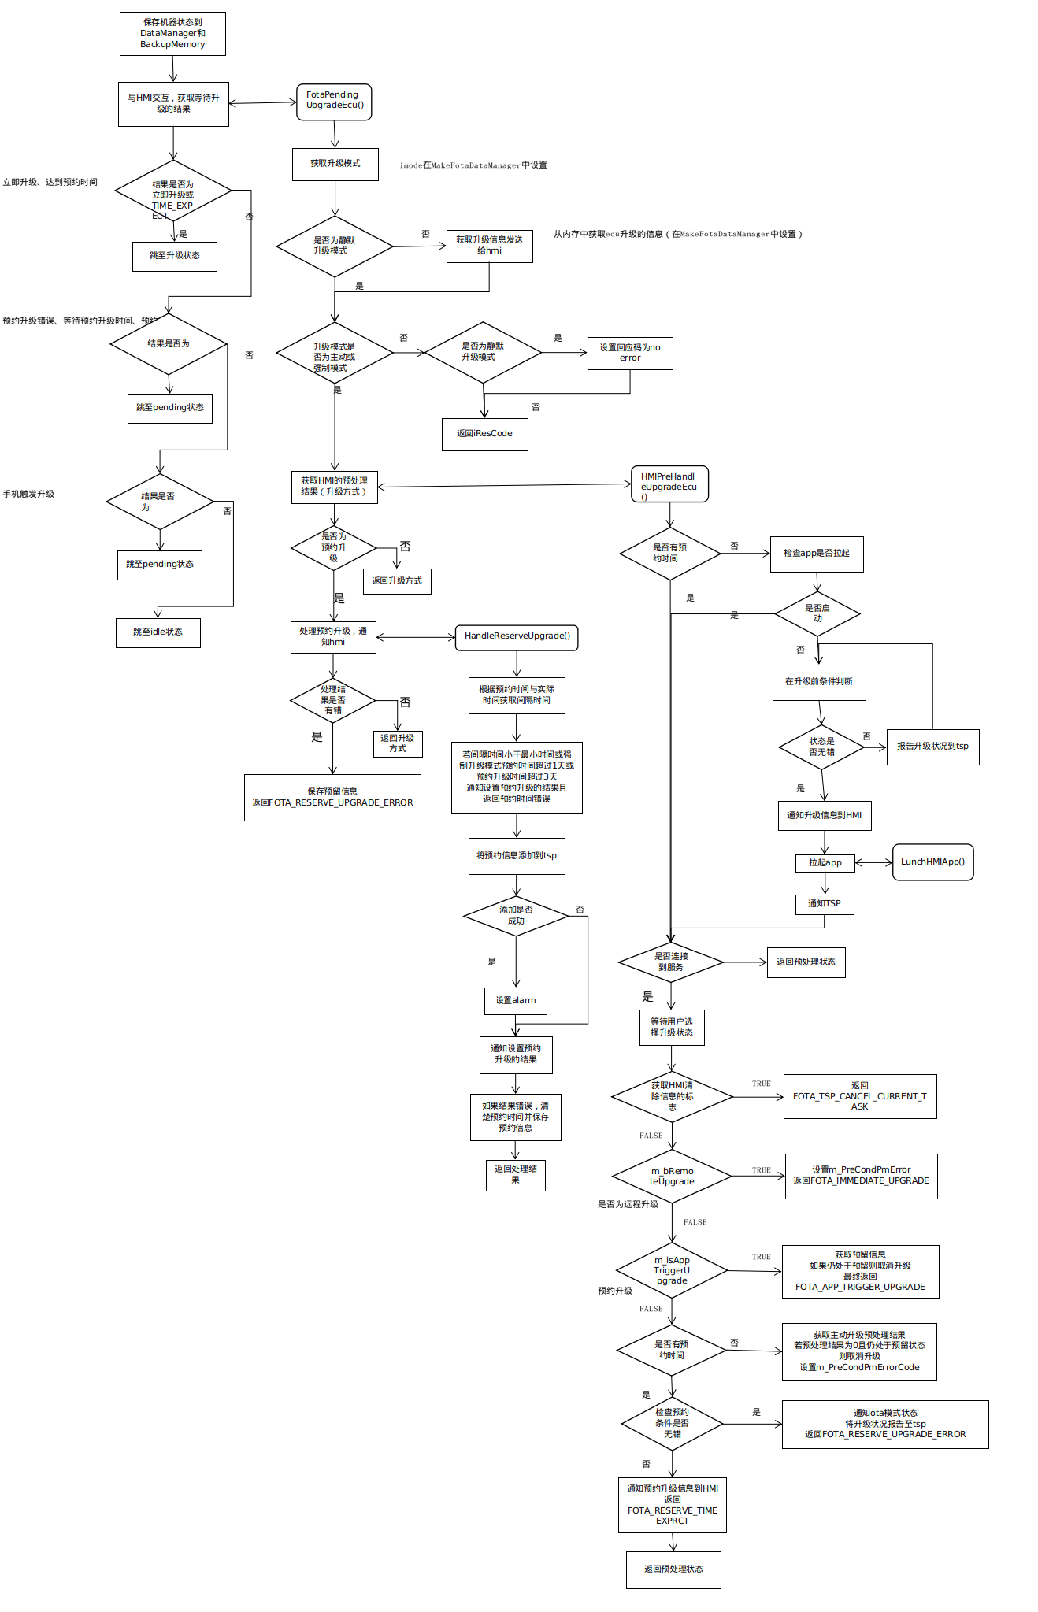
保存机器状态到DataManager和BackupMemory

与HMI交互，获取等待升级的结果
FotaPendingUpgradeEcu()

获取升级模式
结果是否为立即升级或TIME_EXPECT
 |  |  |  |  |  |  | imode在MakeFotaDataManager中设置
立即升级、达到预约时间

是否为静默升级模式
跳至升级状态
获取升级信息发送给hmi
 |  |  | 否
 | 是 |  |  |  |  |  |  | 否 |  |  | 从内存中获取ecu升级的信息（在MakeFotaDataManager中设置）

 |  |  |  |  |  | 是

结果是否为
升级模式是否为主动或强制模式
是否为静默升级模式
设置回应码为no error
预约升级错误、等待预约升级时间、预约升级
 |  |  |  |  |  |  | 否 |  |  |  | 是
 |  |  | 否

跳至pending状态
 |  |  |  |  | 是
 |  |  |  |  |  |  |  |  |  | 否
返回iResCode

HMIPreHandleUpgradeEcu()
结果是否为
获取HMI的预处理结果（升级方式）
手机触发升级
 |  | 否
是否为预约升级
是否有预约时间
检查app是否拉起
跳至pending状态
 |  |  |  |  |  |  | 否 |  |  |  |  |  |  |  |  | 否
返回升级方式

是否启动
跳至idle状态
处理预约升级，通知hmi
 |  |  |  |  | 是 |  |  |  |  |  |  |  |  |  | 是
 |  |  |  |  |  |  |  |  |  |  |  |  |  |  |  | 是
HandleReserveUpgrade()
 |  |  |  |  |  |  |  |  |  |  |  |  |  |  |  |  |  | 否
在升级前条件判断
处理结果是否有错
根据预约时间与实际时间获取间隔时间
 |  |  |  |  |  |  | 否
状态是否无错
返回升级方式
若间隔时间小于最小时间或强制升级模式预约时间超过1天或预约升级时间超过3天
通知设置预约升级的结果且
返回预约时间错误
报告升级状况到tsp
 |  |  |  | 是 |  |  |  |  |  |  |  |  |  |  |  |  |  |  | 否

保存预留信息
返回FOTA_RESERVE_UPGRADE_ERROR
 |  |  |  |  |  |  |  |  |  |  |  |  |  |  |  |  |  | 是
通知升级信息到HMI

将预约信息添加到tsp
LunchHMIApp()
拉起app

添加是否成功
通知TSP
 |  |  |  |  |  |  |  |  |  |  |  | 否

是否连接到服务
返回预处理状态
 |  |  |  |  |  |  |  |  | 是
设置alarm
 |  |  |  |  |  |  |  |  |  |  |  |  |  | 是
等待用户选择升级状态
通知设置预约升级的结果

获取HMI清除信息的标志
返回FOTA_TSP_CANCEL_CURRENT_TASK
 |  |  |  |  |  |  |  |  |  |  |  |  |  |  |  |  | TRUE
如果结果错误，清楚预约时间并保存预约信息

 |  |  |  |  |  |  |  |  |  |  |  |  |  | FALSE
返回处理结果
m_bRemoteUpgrade
设置m_PreCondPmError
返回FOTA_IMMEDIATE_UPGRADE
 |  |  |  |  |  |  |  |  |  |  |  |  |  |  |  |  | TRUE

 |  |  |  |  |  |  |  |  |  |  |  |  | 是否为远程升级
 |  |  |  |  |  |  |  |  |  |  |  |  |  |  | FALSE
m_isAppTriggerUpgrade
获取预留信息
如果仍处于预留则取消升级
最终返回FOTA_APP_TRIGGER_UPGRADE
 |  |  |  |  |  |  |  |  |  |  |  |  |  |  |  |  | TRUE

 |  |  |  |  |  |  |  |  |  |  |  |  | 预约升级
 |  |  |  |  |  |  |  |  |  |  |  |  |  | FALSE
是否有预约时间
获取主动升级预处理结果
若预处理结果为0且仍处于预留状态则取消升级
设置m_PreCondPmErrorCode
 |  |  |  |  |  |  |  |  |  |  |  |  |  |  |  | 否

检查预约条件是否无错
通知ota模式状态
将升级状况报告至tsp
返回FOTA_RESERVE_UPGRADE_ERROR
 |  |  |  |  |  |  |  |  |  |  |  |  |  | 是
 |  |  |  |  |  |  |  |  |  |  |  |  |  |  |  |  | 是

 |  |  |  |  |  |  |  |  |  |  |  |  |  | 否
通知预约升级信息到HMI
返回FOTA_RESERVE_TIMEEXPRCT

返回预处理状态

